Sheet1
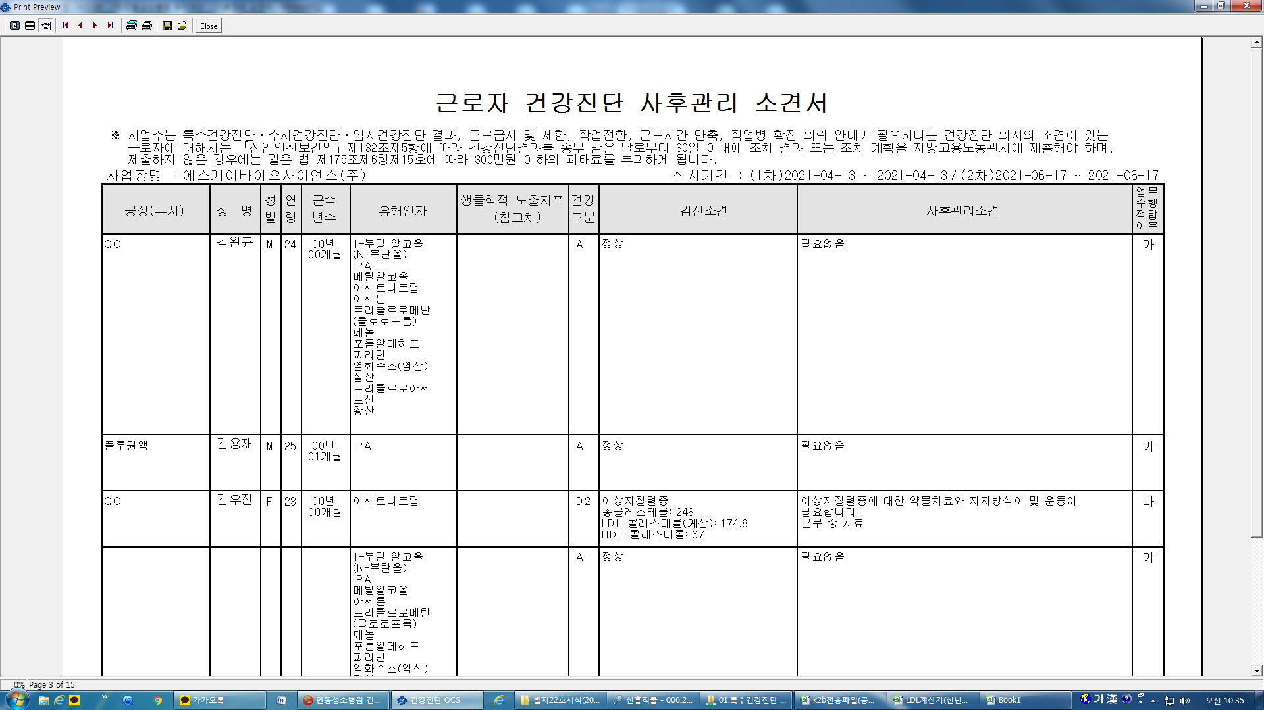
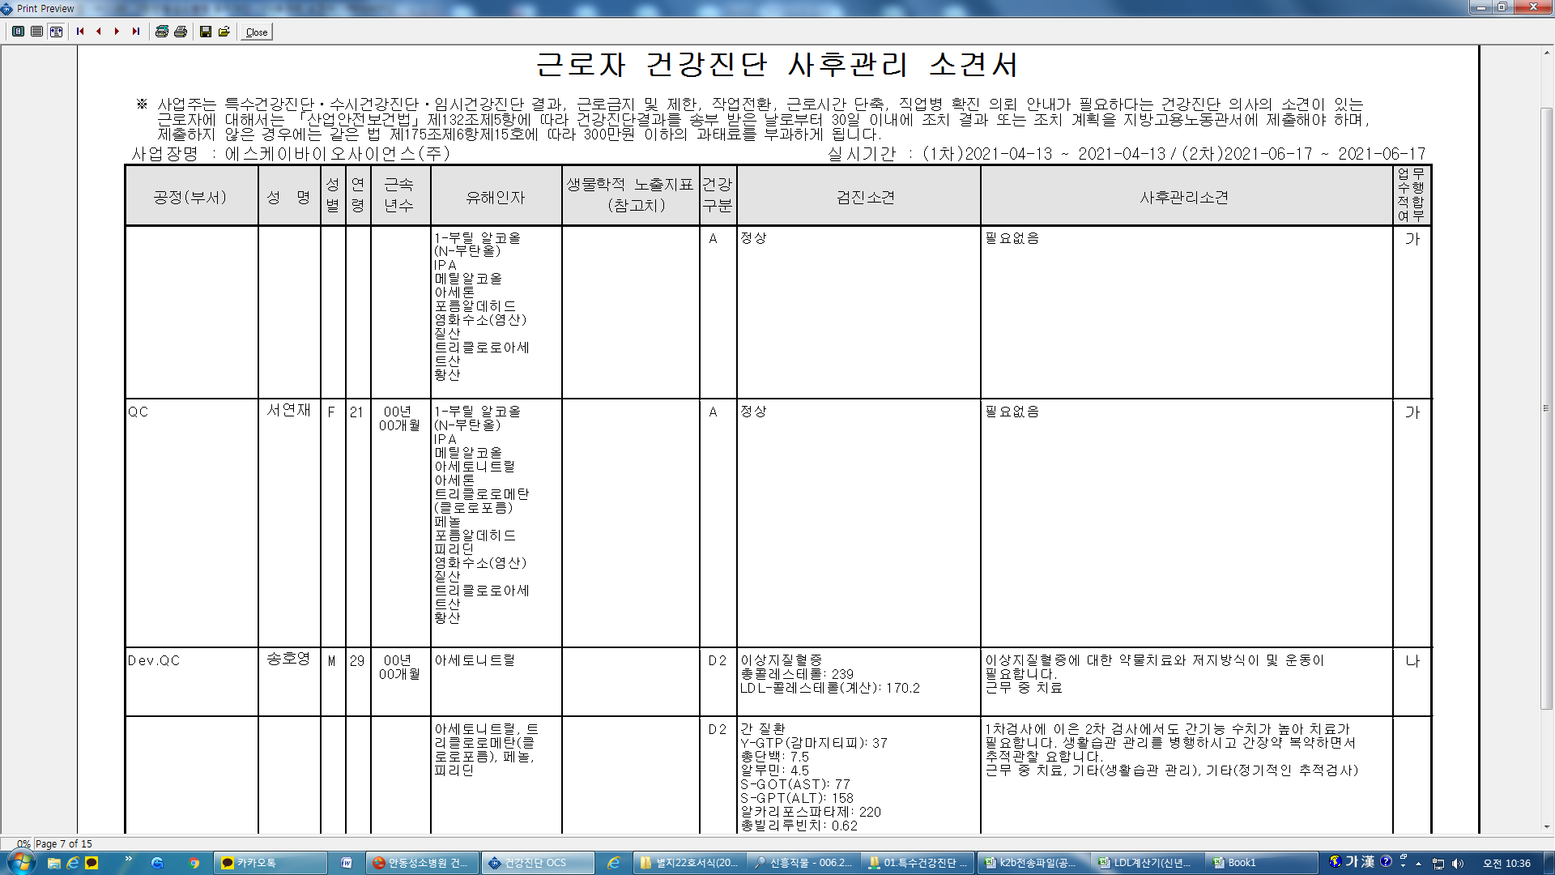
이상지질혈증(D2)인 경우 결과표 질병 코드가 E(배분비계)로 체크되어야하지 않나요? 현재 결과표에 I(순환기계)로 체크되네요

